解析
活动效果推广分析
【任务要求】
请结合数据表中的数据，回答在2022年2月（ ）日店铺未进行直通车推广。
说明本次店铺推广活动期间（2022年2月15日到2022年2月18日）的访客数、支付转化率和支付金额的数据表现情况，并对日后活动策划给出合理建议。

【知识要点】
活动效果分析维度 | 核心监控指标
活动推广流量分析 | 分析指标有：访客数、成交订单数、成交占比、成交额、投资回报率等
活动推广转化分析 | 分析指标有：访客数、收藏转化率、加购转化率、支付转化率等
活动推广拉新 | 分析指标有：访客数、新访客数、新访客占比等。
活动推广留存分析 | 分析指标有：访客数、留存访客数、留存访客占比等。

【重要技能点】
组合图的运用

【关键操作步骤】
填空题第一题
操作思路：
下载源数据，找到直通车消耗列。根据任务要求2月17日直通车消耗为零。
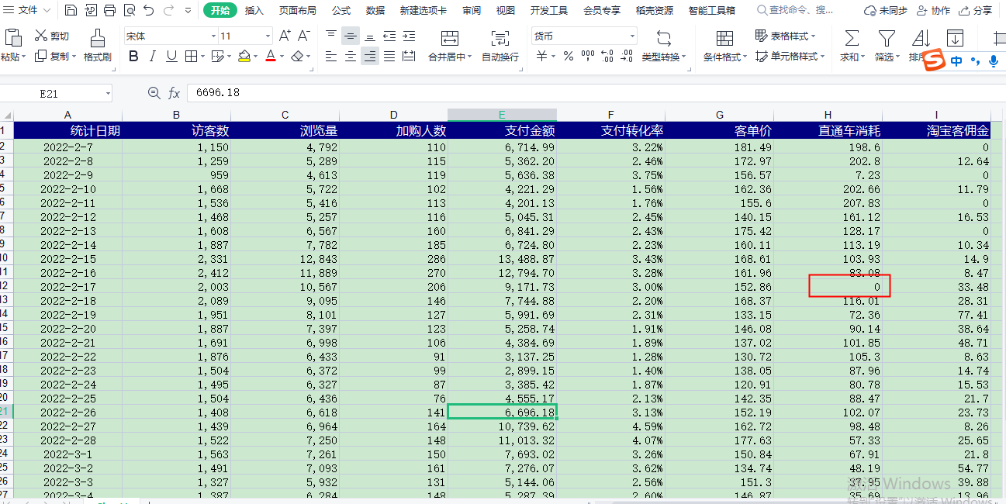

简答题第二题
操作思路：
第一步：对源数据表格进行数据处理，按照题目2要求，只保留2月15-18日数据并且只保留访客数、支付金额与转化率3个维度的数据。
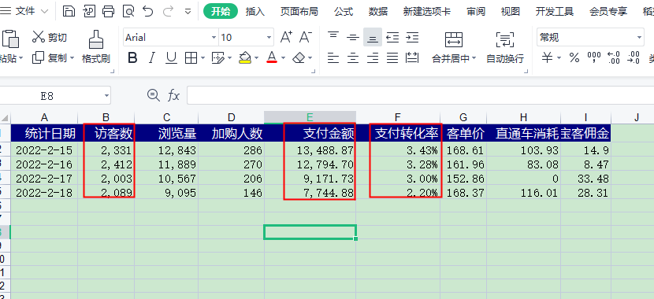

操作思路：
第二步：数据处理完以后插入组合图图表。
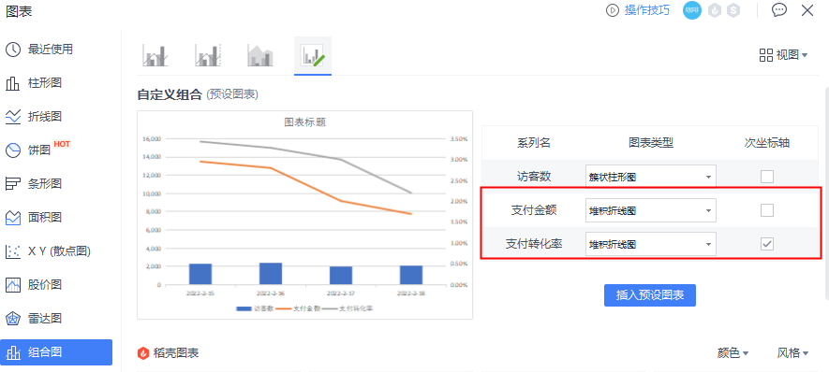
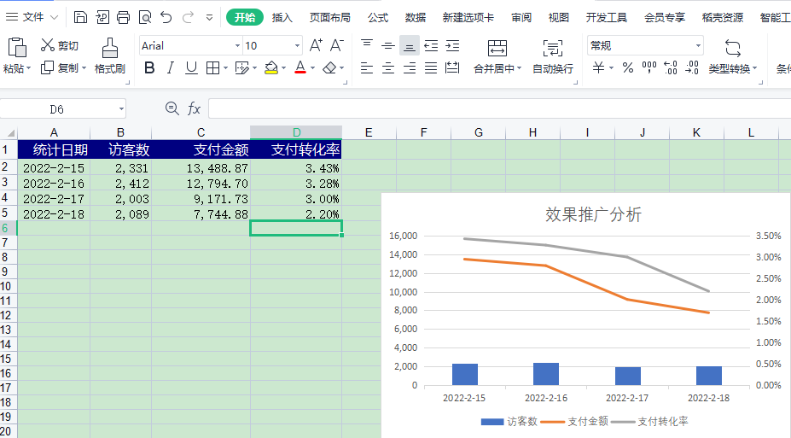

 |  | 注意要点： | 1、选择组合图图，
 |  |  | 2、选择次坐标支付转化率
 |  |  | 3、支付金额与支付转化率选择堆积折线图

（1）通过设置好的组合图可以看出访客数变化并不明显，转化率与支付金额呈下降趋势
（2）通过组合图可以看出支付金额下降主要原因是支付转化率下降造成
给出建议：
2.需要提高活动期间客服接单转化能力，需要提高活动引流访客精准性，需要优化主推款促销组合，加大转化力度。

